給与所得の源泉徴収票
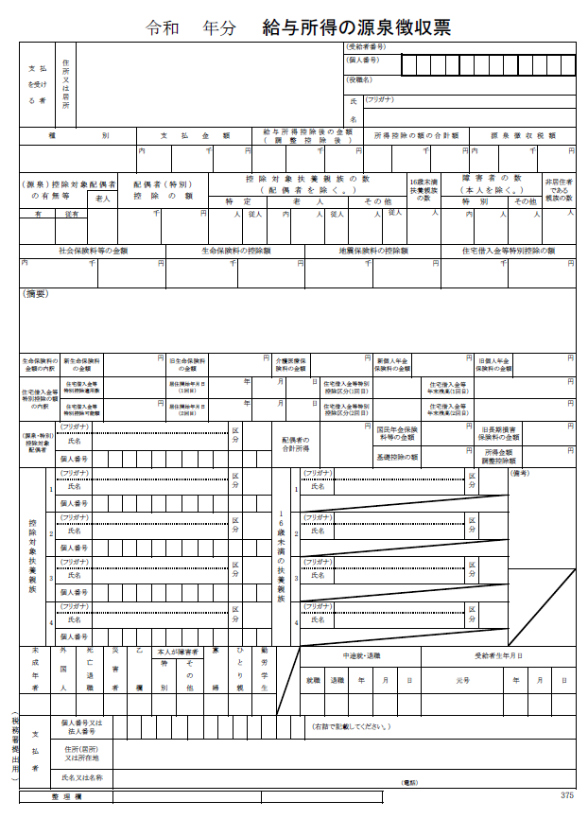

枠内金額＝給与所得控除後の金額

公的年金等の源泉徴収票
年齢区分 | 公的年金等の収入金額の合計額 (a) | 公的年金等に係る雑所得の金額の計算方法

 |  | 公的年金等に係る雑所得以外の所得に係る合計所得金額
 |  | 1,000万円以下 | 1,000万円超2,000万円以下 | 2,000万円超

65歳未満 | 0～600,000 | 所得金額は0円です。 | 所得金額は0円です。 | 所得金額は0円です。
 | 600,001円から1,299,999円まで | (a)×1－600,000円 | (a)×1－500,000円 | (a)×1－400,000円
 | 1,300,000円から4,099,999円まで | (a)×0.75－275,000円 | (a)×0.75－175,000円 | (a)×0.75－75,000円
 | 4,100,000円から7,699,999円まで | (a)×0.85－685,000円 | (a)×0.85－585,000円 | (a)×0.85－485,000円
 | 7,700,000円から9,999,999円まで | (a)×0.95－1,455,000円 | (a)×0.95－1,355,000円 | (a)×0.95－1,255,000円
 | 10,000,000円以上 | (a)×1－1,955,000円 | (a)×1－1,855,000円 | (a)×1－1,755,000円
65歳以上 | 0～1,100,000 | 所得金額は0円です。 | 所得金額は0円です。 | 所得金額は0円です。
 | 1,100,001円から3,299,999円まで | (a)×1－1,100,000円 | (a)×1－1,000,000円 | (a)×1－900,000円
 | 3,300,000円から4,099,999円まで | (a)×0.75－275,000円 | (a)×0.75－175,000円 | (a)×0.75－75,000円
 | 4,100,000円から7,699,999円まで | (a)×0.85－685,000円 | (a)×0.85－585,000円 | (a)×0.85－485,000円
 | 7,700,000円から9,999,999円まで | (a)×0.95－1,455,000円 | (a)×0.95－1,355,000円 | (a)×0.95－1,255,000円
 | 10,000,000円以上 | (a)×1－1,955,000円 | (a)×1－1,855,000円 | (a)×1－1,755,000円

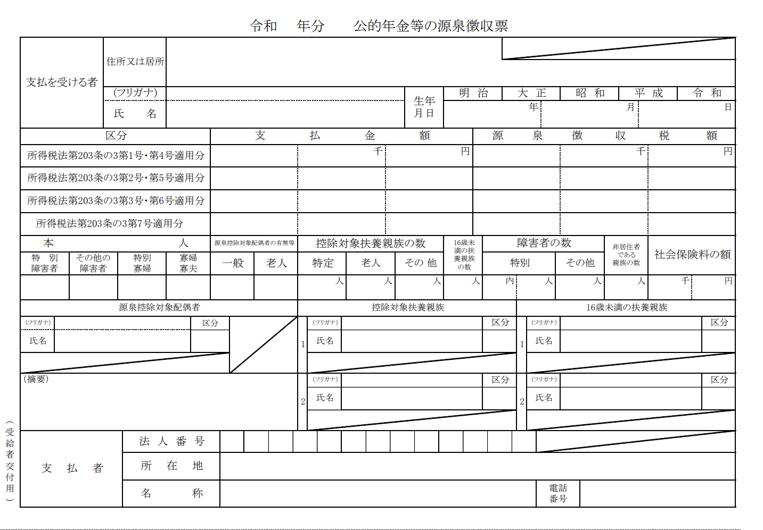

公的年金等の所得は雑所得という所得に区分されます。
枠内支払金額合計が公的年金等収入になるため、上の表を参考に、収入から所得を算出してください。
※遺族年金、障害年金、老齢福祉年金等の非課税所得は、国保の総所得金額等に含みません。

確定申告書
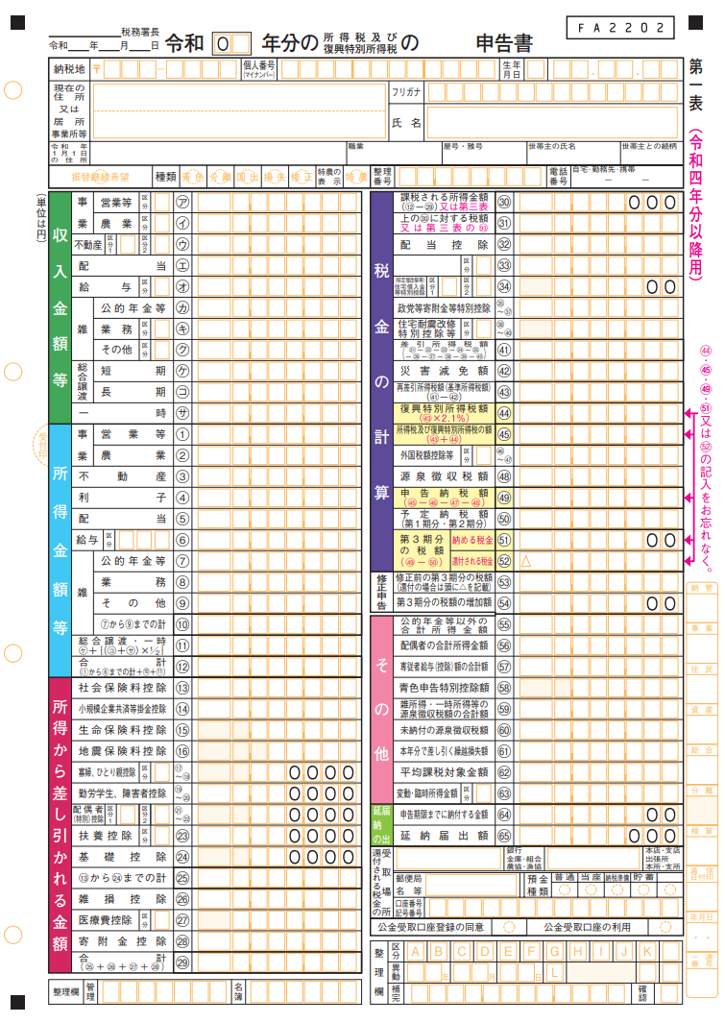

⑫番の合計欄から給与所得及び公的年金等雑所得を減じた額を『その他所得金額』に入力してください。
なお、株式等の譲渡所得等分離申告分がある方は分離課税となる各所得を別途含みます。
※繰越損失等がある場合は、その控除
後の金額となります（雑損失を除く）。
※株式等の取引の際源泉徴収有の特
定口座を選択し、確定申告をしなかっ
た場合の所得は国保税算定に含みま
せん。

